Medidas e Peso
Como usar a planilha:
1) Coloque a data do dia de hoje no formato dd/mm/aaaa;
2) Insira seu peso, em kg, na coluna do lado, buscando respeitar as indicações de como se pesar;
3) Tire e anote suas medidas, conforme ensinamos no post;
4) Repita o processo daqui a uma semana.
Seu Peso (kg)
 | 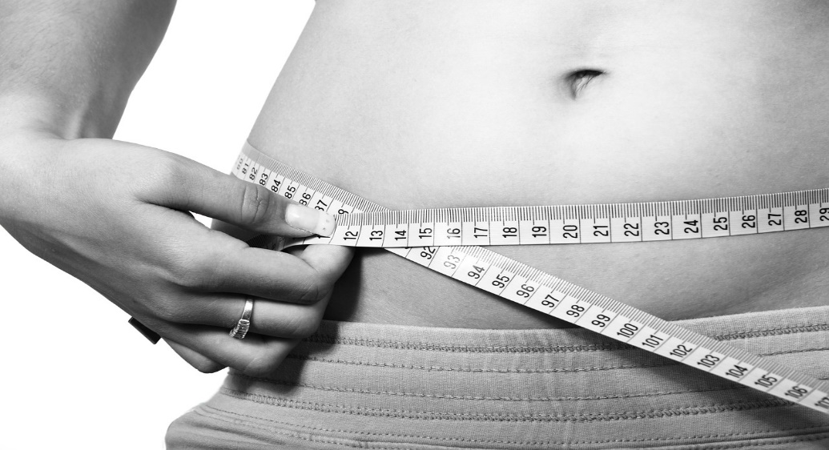
 | Altura (cm)

 | Data | Seu peso (kg) |  |  |  | Suas Medidas (cm) |  |  |  | IMC
 |  |  | Coxa | Panturrilha | Peitoral | Cintura | Quadril | Braço | Antebraço

